tulos
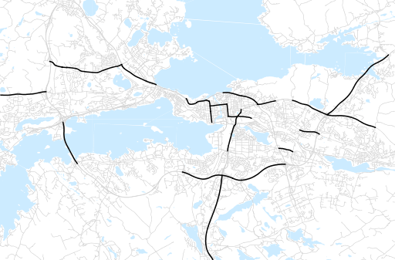
Otsikko | Talvi 2018
Tilasto | liikennesuorite
Laskenta-aineisto | Kuukauden konstruoitu keskivuorokausiliikenne
Laskentajakso | 12.18 - 02.19
Viikonpäivät
Aikaväli
Vertailujakso

 | Talvi 2017 | Syksy 2018 | Talvi 2018 | Muutos ed. vuoteen | Muutos ed. kauteen
Liikennesuorite | 1,183,733 | 1,306,082 | 1,207,273

Määrät kausittain

